Sheet2 (2)
丸亀市シルバー人材センター
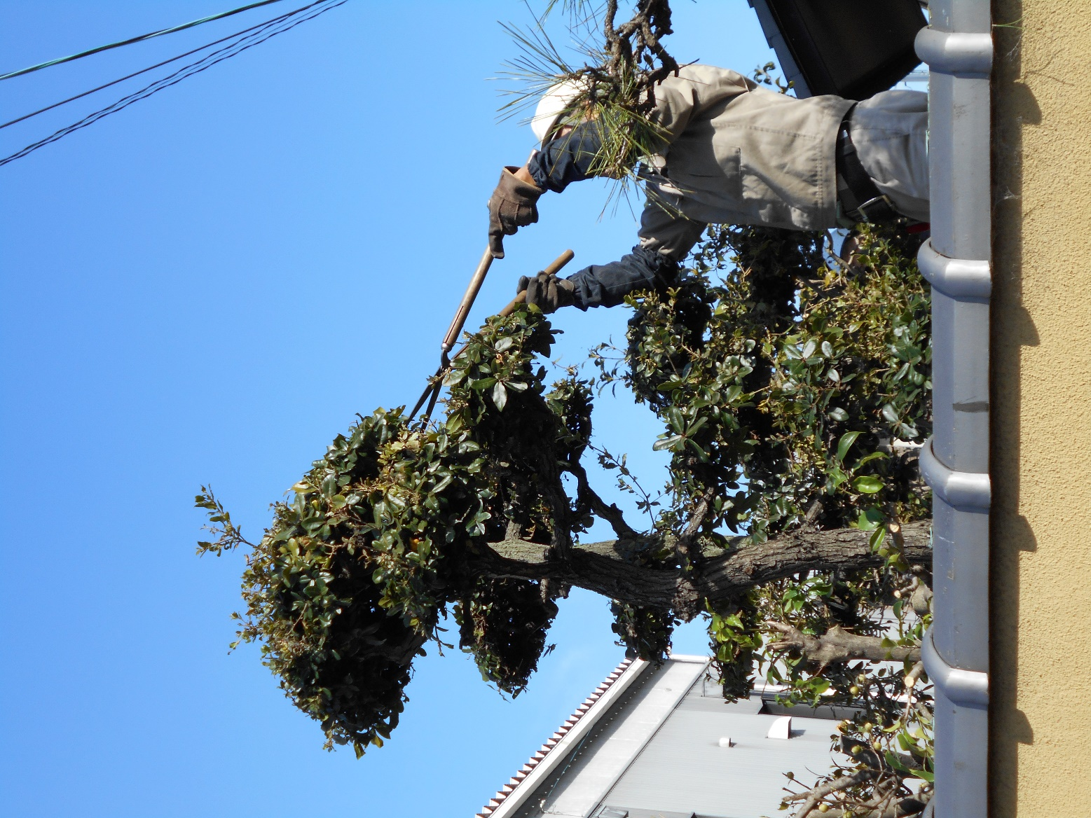
入会説明会
2023年1月～3月
年度会費無料
キャンペーン

６０歳以上の方ならどなたでも
ご入会頂けます。

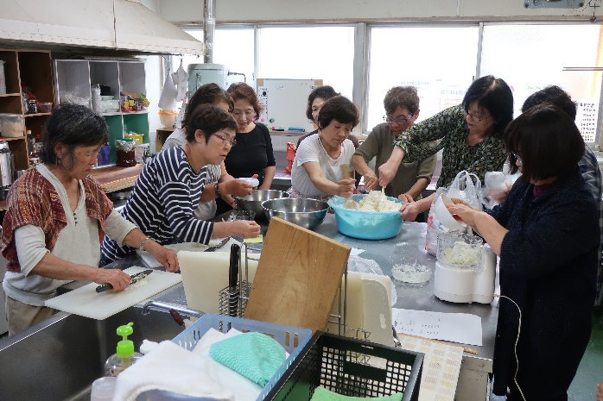

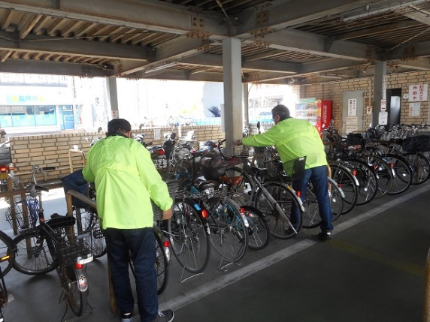

2023年1月13日、27日
2月10日、24日
3月10日、24日
説明会
開催日

ご用意いただくもの


・振込先となる通帳のコピー（ゆうちょ銀行以外でお願いします。）
・写真2枚「4㎝×3㎝」
・年度会費： 無料

お問合せ/公益社団法人丸亀市シルバー人材センター
丸亀市塩屋町五丁目6番1号
☎0877-23-6215

